Отчеты
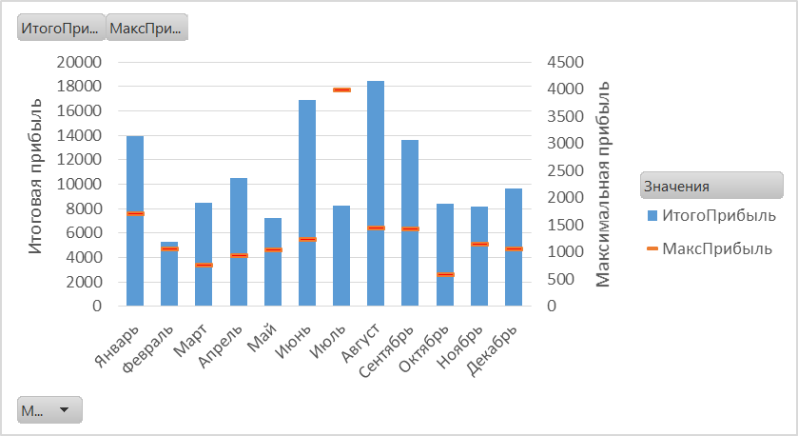

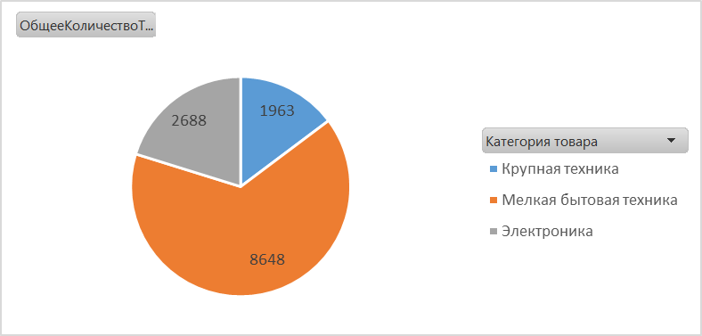

Лист1
Названия строк | Сумма по столбцу Прибыль | Максимум в столбце Прибыль2 | Названия строк | Сумма по столбцу Количество
Jan | 13943 | 1698 | Крупная техника | 1963
Feb | 5288 | 1041 | Мелкая бытовая техника | 8648
Mar | 8468 | 755 | Электроника | 2688
Apr | 10516 | 922 | Общий итог | 13299
May | 7255 | 1033
Jun | 16883 | 1216
Jul | 8263 | 3979
Aug | 18486 | 1439
Sep | 13610 | 1420
Oct | 8396 | 567
Nov | 8199 | 1127
Dec | 9638 | 1050
Общий итог | 128944 | 3979

Лист2
 |  |  |  |  |  | Названия строк | Выручка | Сумма по столбцу Прибыль
Названия строк | Выручка | Прибыль |  |  |  | Крупная техника | 1170285.035 | 20844.8055
Jan | 390644.27722 | 13942.7985 |  |  |  | Мелкая бытовая техника | 1620532.1973 | 54457.119
Feb | 310722.9162 | 5287.86 |  |  |  | Электроника | 1910472.9927 | 53642.433
Mar | 239175.94583 | 8467.7865 |  |  |  | Общий итог | 4701290.225 | 128944.3575
Apr | 387137.64037 | 10515.5085
May | 228961.40258 | 7255.0695
Jun | 588529.81522 | 16883.4885
Jul | 369274.54928 | 8263.1565
Aug | 640863.93008 | 18485.5485
Sep | 494675.4804 | 13609.881
Oct | 199143.30412 | 8396.1315 | Названия строк | Выручка | Сумма по столбцу Прибыль
Nov | 500536.5513 | 8199.075 | Дальневосточный | 228154.11405 | 5363.985
Dec | 351624.41242 | 9638.0535 | Приволжский | 582327.53332 | 15838.7535
Общий итог | 4701290.225 | 128944.3575 | Северо-Западный | 995536.61498 | 27689.6205
 |  |  | Северо-Кавказский | 145653.3024 | 4167.564
 |  |  | Сибирский | 791636.80125 | 24353.889
 |  |  | Уральский | 680768.30273 | 19619.7885
 |  |  | Центральный | 912694.48785 | 19898.343
 |  |  | Южный | 364519.06845 | 12012.414
 |  |  | Общий итог | 4701290.225 | 128944.3575

Лист3
Выручка месяц к месяцу
 | Итог
Jan
Feb | -79921.361025
Mar | -151468.3314
Apr | -3506.63685
May | -161682.87465
Jun | 197885.538
Jul | -21369.72795
Aug | 250219.65285
Sep | 104031.20318
Oct | -191500.9731
Nov | 109892.27407
Dec | -39019.8648
Названия строк | Выручка
Jan
Feb | -79921.361025
Mar | -151468.3314
Apr | -3506.63685
May | -161682.87465
Jun | 197885.538
Jul | -21369.72795
Aug | 250219.65285
Sep | 104031.20318
Oct | -191500.9731
Nov | 109892.27407
Dec | -39019.8648
Общий итог

Лист4
 | Итог
Крупная техника | 418951.63703
Мелкая бытовая техника | 631248.7107
Электроника | 796012.1727
Крупная техника | 107793.2514
Мелкая бытовая техника | 121212.5685
Электроника | 135513.24855
Крупная техника | 643540.1466
Мелкая бытовая техника | 868070.9181
Электроника | 978947.57145
Названия строк | Выручка
Андреев А.А.
Крупная техника | 418951.63703
Мелкая бытовая техника | 631248.7107
Электроника | 796012.1727
Павлов П.П.
Крупная техника | 107793.2514
Мелкая бытовая техника | 121212.5685
Электроника | 135513.24855
Сергеев С.С.
Крупная техника | 643540.1466
Мелкая бытовая техника | 868070.9181
Электроника | 978947.57145
Общий итог | 4701290.225

Лист5
Названия строк | Выручка | Названия строк | Выручка
Крупная техника | 1170285.035 | Интернет-магазин | 2477051.351
Мелкая бытовая техника | 1620532.1973 | Магазин | 826115.01885
Электроника | 1910472.9927 | Магазин-склад | 1398123.8552
Общий итог | 4701290.225 | Общий итог | 4701290.225

